Cách nhập sao cho chuẩn

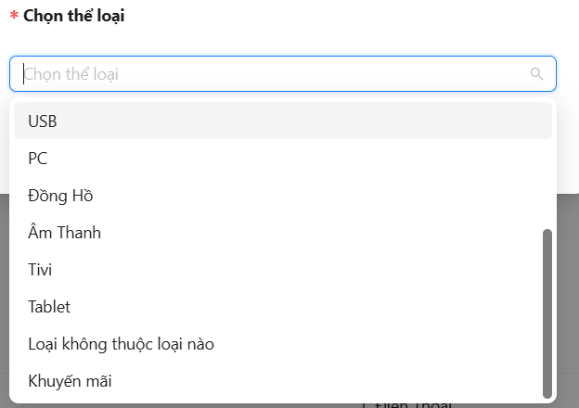
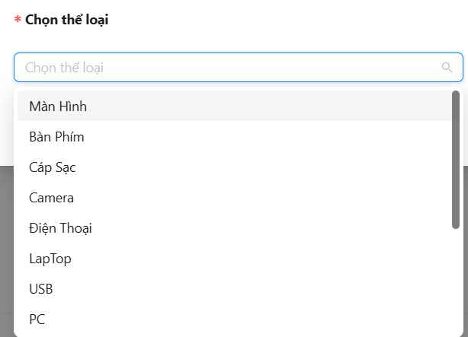
TenSP | GiamGiaSP | MoTa | MoTaChiTiet | size | quantity | price | IdLoaiSP | IdHangSX
ip1 | 10 | hihih | ahaha | 128GB, 256GB, 512GB | 10, 20, 30 | 100000, 50000, 999000 | Điện Thoại | Apple

